상품제안서
핫팩 히트템 레드 포켓형 90g | 상품코드: S19799

 |  |  |  |  |  |  | 02-713-8555 | www.synergygift.co.kr
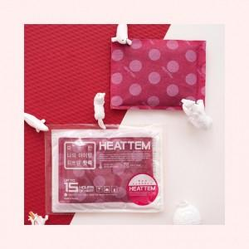

【상세/제작정보】 | <p>* 배송비 별도 박스당 120개 패킹 4천원 부가세별도</p>

【인쇄/포장옵션】 | 스티커 / 포장불가능

【공급단가】 | 수량 | 1,000~ | 3,000~ | 5,000~ | 10,000~ | 30,000~
*VAT별도 | 단가 | 330원 | 320원 | 310원 | 300원 | 280원

【상품 URL】 | https://www.synergygift.co.kr:443/src/goods_detail.php?gdno=17216

